상품제안서
매너 아이스크림스푼 & 포크 & 젓가락 3종 케이스 세트 | 상품코드: F27696

 |  |  |  |  |  |  | 02-412-0044 | www.easy1.co.kr
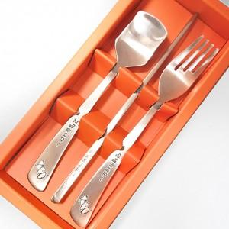

【상세/제작정보】

【인쇄/포장옵션】 | 레이저 / 쇼핑백

【공급단가】 | 수량 | 100~ | 300~ | 500~ | 1,000~ | 3,000~
*VAT별도 | 단가 | 6,060원 | 5,960원 | 5,820원 | 5,670원 | 5,570원

【상품 URL】 | http://www.easy1.co.kr/src/goods_detail.php?gdno=27696

